1. Információ keresése
A megoldásokat tartalmazó excel fájlt az alábbi emailcímre küldjétek: |  | statisztika2016@gmail.com
A levélnek a tárgya (subject) a TELJES NEVETEK legyen. A levélbe nem kell semmit írni, csak a megoldásokat tartalmazó fájlt csatoljátok hozzá.

1. feladat
Internetes kereséssel válaszoljuk meg az alábbi kérdéseket, és adjuk meg, milyen oldalon szerepel a válasz.

Budapest 16. kerületében (Mátyásföld) keressetek egy eladó családi házat az alábbi tulajdonságokkal:
 | Az ára: 50 millió és 70 millió forint között legyen
 | Típusa: (családi) ház (nem társasház)
 | Állapota: új vagy újszerű vagy felújított vagy kíváló
 | Szobák száma: 5 vagy több
 | Legyen garázs vagy a kertben lehessen parkolni

 | 1.1 A talált ingatlan oldala:
 | http://ingatlan.jofogas.hu/budapest/Budapest_16__kerulet__elado_200_m2_es_csaladi_haz_57406490.htm?first=1

 | 1.2 A talált ingatlan ára:
 | 69,900,000 Ft

 | 1.3 A talált ingatlanról 2 fénykép (az egyik kívülről legyen, a másik egy szobáról, lehetőleg a nappaliról)

A ház kívülről:
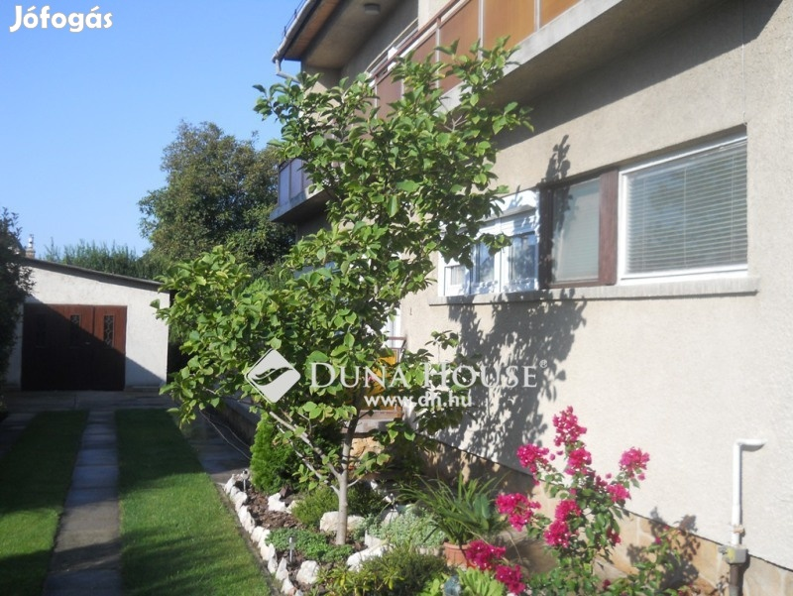

A ház belülről:
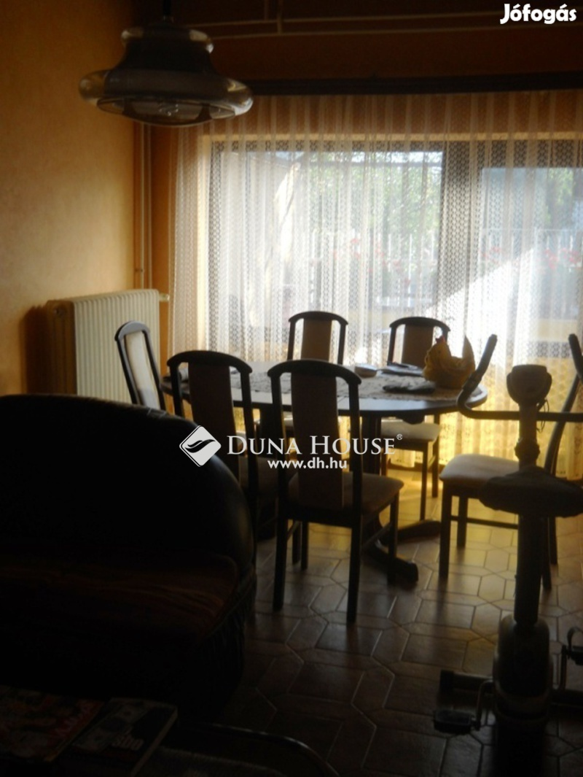

Ha most indulnánk, mennyi idő alatt lehet tömegközlekedési eszközzel a kerület Önkormányzati hivatalától eljutni az Eötvös Loránd Tudományegyetem Informatika karának lágymányosi épületéig?

 | 1.4 A kerület Önkormányzati hivatalának) címe és linkje:

 | Havashalom utca 43, Budapest, 1163
 | https://www.bp16.hu/

 | 1.5 Az Eötvös Loránd Tudományegyetem Informatika karának címe és linkje:

 | 1117 Budapest, Pázmány Péter sétány 1/C.
 | http://www.inf.elte.hu/Lapok/kezdolap.aspx

 | 1.6 Mennyi perc alatt lehet odaérni? A számítást tartalmazó linket is adjuk meg.

 | 1 óra 5 perc
 | https://www.google.hu/maps/dir/Budapest,+P%C3%A1zm%C3%A1ny+P%C3%A9ter+s%C3%A9t%C3%A1ny+1c,+1117+Magyarorsz%C3%A1g/Budapest,+Havashalom+u.+43,+1163/@47.5031101,19.0777372,13z/data=!4m14!4m13!1m5!1m1!1s0x4741dd00a5dcbbed:0x667c73d5ed858ce5!2m2!1d19.0630466!2d47.4723785!1m5!1m1!1s0x4741c4b99e48c09d:0x53f16a6d2c677016!2m2!1d19.1701785!2d47.5152791!3e3

 | 1.7 Adjuk meg sorrendben, hogy milyen tömegközlekedési eszközöket kell ehhez igénybevenni:

 | 277 busz, 7E busz, 1 villamos

2. Turtle programozás
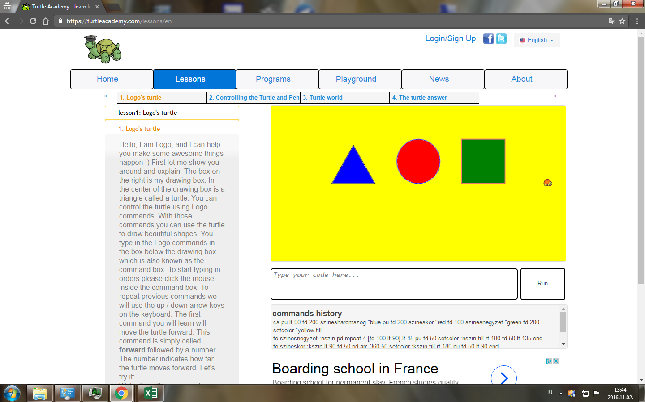
2. feladat
Készítsünk a Turtle Academy
https://turtleacademy.com/
oldalon olyan kódot, amely legalább egy paraméteres procedurát is használ és hívjuk is meg úgy, hogy az eredmény a következő legyen:
 | - egy sorban 1 szabályos háromszög, 1 kör és 1 négyzet legyen egymás mellett
 | - a háromszög, kör, négyzet különböző színnel legyenek kitöltve
 | - a háttér is legyen kitöltve egy nem fehér színnel, ami különbözik a háromszög, kör, négyzet színétől

Másoljuk ki a kódot és az eredmény képét is.

2.1 A kód:

to szinesharomszog :hszin pd repeat 3 [rt 120 fd 100] rt 150 pu fd 50 setcolor :hszin fill rt 180 fd 50 lt 150 end
to szineskor :kszin lt 90 fd 50 pd arc 360 50 setcolor :kszin fill rt 180 pu fd 50 lt 90 end
to szinesnegyzet :nszin pd repeat 4 [fd 100 lt 90] lt 45 pu fd 50 setcolor :nszin fill rt 180 fd 50 lt 135 end
cs pu lt 90 fd 200 szinesharomszog "blue pu fd 200 szineskor "red fd 100 szinesnegyzet "green fd 200 setcolor "yellow fill

2.2 Az eredmény képernyő képe:

